상품제안서
네이쳐 웰빙 휴대용 접이식 골프 어프로치 그물망 | 상품코드: F26117

 |  |  |  |  |  |  | 02-412-0044 | www.easy1.co.kr
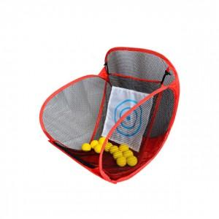

【상세/제작정보】

【인쇄/포장옵션】 | / 포장불가능

【공급단가】 | 수량 | 50~ | 100~ | 500~ | 1,000~ | 2,000~
*VAT별도 | 단가 | 19,870원 | 19,550원 | 19,080원 | 18,600원 | 18,280원

【상품 URL】 | http://www.easy1.co.kr/src/goods_detail.php?gdno=26117

